Chi tiết địa chất
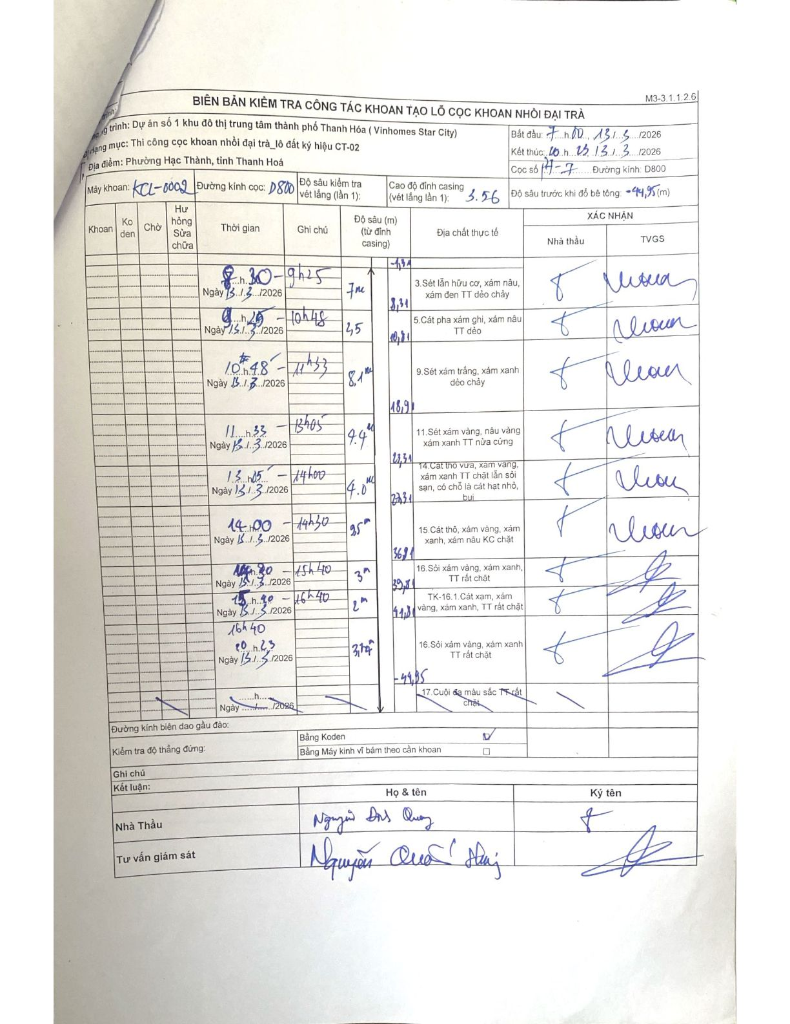
Dự án | Dự án số 1 khu đô thị trung tâm thành phố Thanh Hóa (Vinhomes Star City)
Hạng mục | Thi công cọc khoan nhồi đại trà_lô đất ký hiệu CT-02
Tên bộ phận | Phường Hạc Thành, tỉnh Thanh Hoá
Số hiệu cọc | 17-7
Biên bản số | KCL-0002
Đường kính | D800
Bắt đầu thi công | 07:00 13/03/2026
Kết thúc thi công | 20:23 13/03/2026

Địa chất TT | Đường kính | Mô tả lớp thiết kế | Từ (h) | Đến (h) | Cao độ từ | Cao độ đến | T.Gian (h) | Dài (m) | V (m/h) | Ghi chú
1 | D800 | 3. Sét lẫn hữu cơ, xám nâu, xám đen TT dẻo chảy | 08:30 13/03/2026 | 09:25 13/03/2026 | 0 | -7 | 0.92 | 7 | 7.64 | Chiều sâu từ 1.31m đến 8.31m
2 | D800 | 5. Cát pha xám ghi, xám nâu TT dẻo | 09:25 13/03/2026 | 10:48 13/03/2026 | 0 | -2.5 | 1.38 | 2.5 | 1.81 | Chiều sâu từ 8.31m đến 10.81m
3 | D800 | 9. Sét xám trắng, xám xanh dẻo chảy | 10:48 13/03/2026 | 11:33 13/03/2026 | 0 | -8.1 | 0.75 | 8.1 | 10.8 | Chiều sâu từ 10.81m đến 18.91m
4 | D800 | 11. Sét xám vàng, nâu vàng xám xanh TT nửa cứng | 11:33 13/03/2026 | 13:05 13/03/2026 | 0 | -4.4 | 1.53 | 4.4 | 2.87 | Chiều sâu từ 18.91m đến 23.31m
5 | D800 | 14. Cát thô vừa, xám vàng, xám xanh TT chặt lẫn sỏi sạn, có chỗ là cát hạt nhỏ, bụi | 13:05 13/03/2026 | 14:00 13/03/2026 | 0 | -4 | 0.92 | 4 | 4.36 | Chiều sâu từ 23.31m đến 27.31m
6 | D800 | 15. Cát thô, xám vàng, xám xanh, xám nâu KC chặt | 14:00 13/03/2026 | 14:30 13/03/2026 | 0 | -9.5 | 0.5 | 9.5 | 19 | Chiều sâu từ 27.31m đến 36.81m
7 | D800 | 16. Sỏi xám vàng, xám xanh, TT rất chặt | 14:30 13/03/2026 | 15:40 13/03/2026 | 0 | -3 | 1.17 | 3 | 2.57 | Chiều sâu từ 36.81m đến 39.81m
8 | D800 | TK-16.1. Cát xám, xám vàng, xám xanh, TT rất chặt | 15:40 13/03/2026 | 16:40 13/03/2026 | 0 | -2 | 1 | 2 | 2 | Chiều sâu từ 39.81m đến 41.81m
9 | D800 | 16. Sỏi xám vàng, xám xanh TT rất chặt | 16:40 13/03/2026 | 20:23 13/03/2026 | 0 | -3.14 | 3.72 | 3.14 | 0.84 | Chiều sâu từ 41.81m đến 44.95m

ẢNH BIÊN BẢN GỐC

